Delivery
 | Forward |  |  | Forward
0 | Activo subyacente | USD |  | Activo subyacente | USD
 | Precio Strike | $ 3,500 | COP | Precio Strike | $ 3,500 | COP
 | Cantidad subyacente | 80,000 | USD | Cantidad subyacente | 80,000 | USD
 | Posición | Largo |  | Posición | Corto
 | Vencimiento | 45 | días | Vencimiento | 45 | días
 | ¿Delivery? | Si |  | ¿Delivery? | Si

T | Día del vencimiento: escenario No. 1 |  |  | Día del vencimiento: escenario No. 1
 | ST | $ 3,600 | COP | ST | $ 3,600 | COP
 | Precio de compra | $ 3,500 | COP | Precio de venta | $ 3,500 | COP
 | Compra dólares Forward | $ 280,000,000 | COP | Venta dólares Forward | $ 280,000,000 | COP

T | Día del vencimiento: escenario No. 2 |  |  | Día del vencimiento: escenario No. 2 |  |  | 669
 | ST | $ 3,450 | COP | ST | $ 3,450 | COP | 541.89
 | Precio de compra | $ 3,500 | COP | Precio de venta | $ 3,500 | COP
 | Compra dólares Forward | $ 280,000,000 | COP | Venta dólares Forward | $ 280,000,000 | COP | 691 | instalado
 |  |  |  |  |  |  | 561
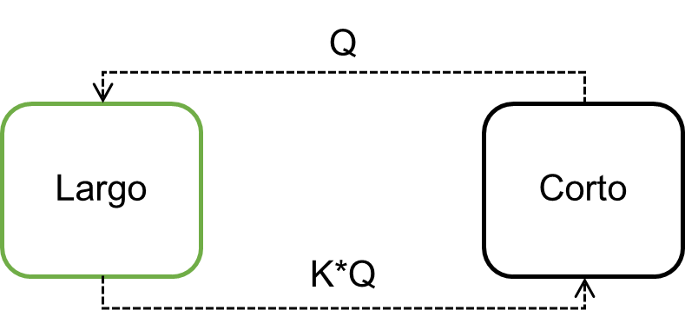
 |  |  |  |  |  |  | 3137730175

